Лист1
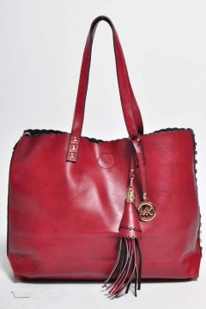
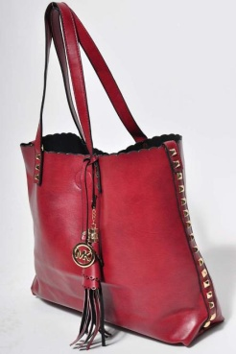
Фото | Артикул | Наименование товара | Качественный состав | Цвет | Опт руб | Цена со скидкой | заказ в шт | сумма заказа
 | 838/1114 | Сумка МК | 100%кожзам | синий | 2050 | 1230 |  | 0
 |  |  |  | кирпичный | 2050 | 1230 |  | 0
 |  |  |  | красный | 2050 | 1230 |  | 0
 |  |  |  | коричневый | 2050 | 1230 |  | 0
 |  |  |  | черный | 2050 | 1230 |  | 0
 | A001/1114 | Сумка Сода | 100%кожзам | без характеристик | 2200 | 1320 |  | 0
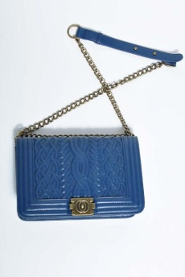 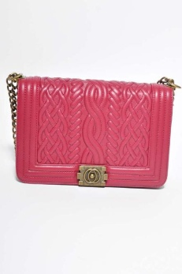 | 3218/1114 | Сумка Сода | 100%кожзам | без характеристик | 2500 | 1500 |  | 0
 | 339/1114 | Сумка Сода | 100%кожзам | без характеристик | 2050 | 1230 |  | 0
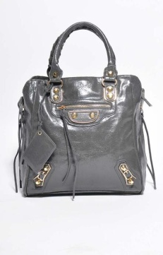 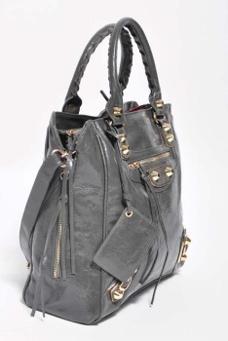 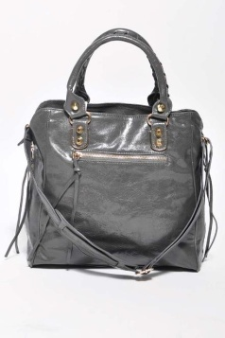 | L805/1114 | Сумка Сода | 100%кожзам | черный | 2500 | 1500 |  | 0
 |  |  |  | серый | 2500 | 1500 |  | 0
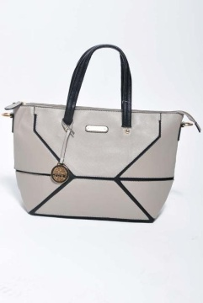 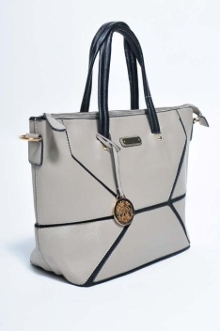 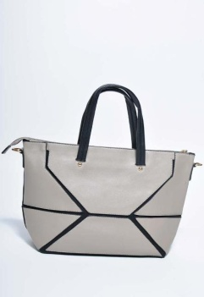 | 0658/1114 | Сумка Сода | 100%кожзам | без характеристик | 1900 | 1140 |  | 0
 | 344/1114 | Сумка Сода | 100%кожзам | без характеристик | 1320 | 792 |  | 0
 | 9702/1114 | Сумка Сода | 100%кожзам | без характеристик | 1730 | 1038 |  | 0
 | A006/1114 | Сумка Сода | 100%кожзам | без характеристик | 1980 | 1188 |  | 0
 | 9002/1114 | Сумка Сода | 100%кожзам | без характеристик | 1630 | 978 |  | 0
 | 2174/1114 | Клатч Сода | 100%кожзам | черный | 1100 | 660 |  | 0
 |  |  |  | коричневый | 1100 | 660 |  | 0
 | 6814/1114 | Сумка Сода | 100%кожзам | без характеристик | 1580 | 948 |  | 0
 | SP673/1114 | Сумка Сода | 100%кожзам | черный | 2490 | 1494 |  | 0
 |  |  |  | коричневый | 2490 | 1494 |  | 0
 | 27/1114 | Кошелек Сода | 100%кожзам | черный | 780 | 468 |  | 0
 |  |  |  | коричневый | 780 | 468 |  | 0
 |  |  |  | бежевый | 780 | 468 |  | 0
 |  |  |  | синий | 780 | 468 |  | 0

